Nguyen_Ham
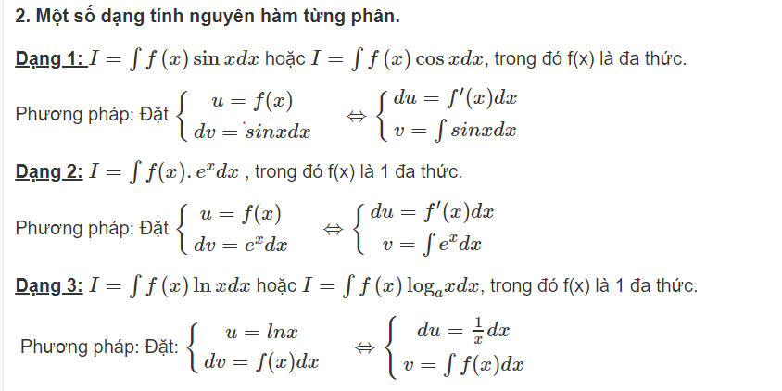
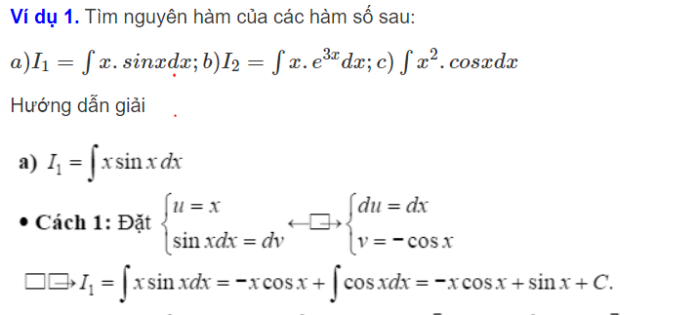
Định nghĩa

Cho hàm số f(x) xác định trên K
Hàm số F(x) được gọi là nguyên hàm của hàm số f(x) trên K nếu F'(x) = f(x) với mọi x ϵ k

Kí Hiệu

Với C là hằng số

Tính chất

Phương pháp tính nguyên hàm
PP đổi biến số
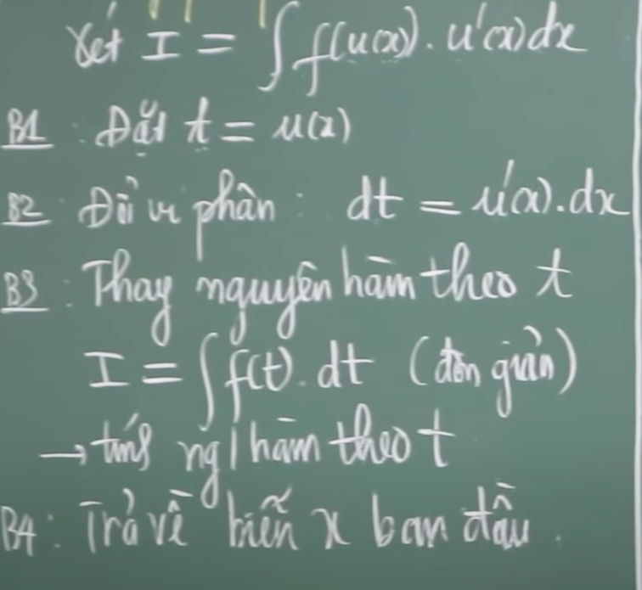

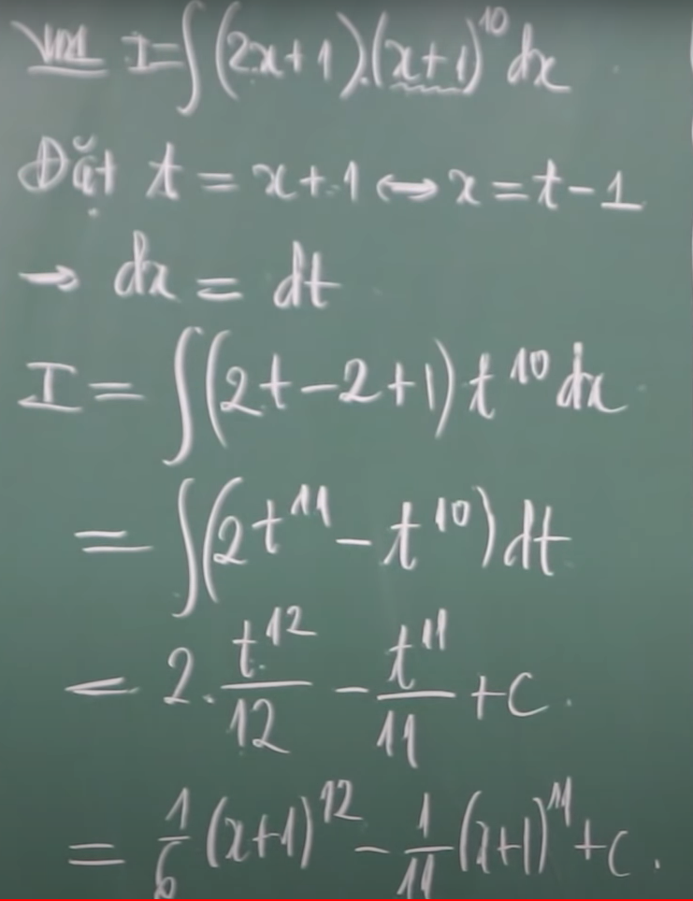
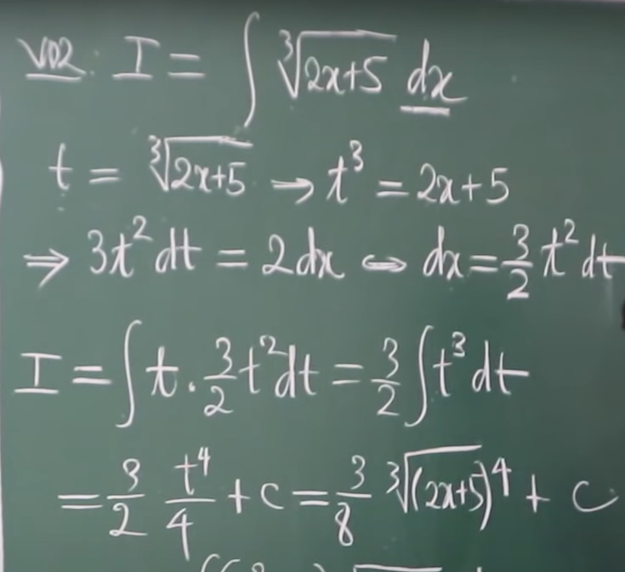

PP tính nguyên hàm từng phần

Tich_Phan
Định nghĩa
Cho hàm số f(x) là hàm số liên tục trên đoạn [a;b]. Giả sử F(x) là nguyên hàm của hàm số f(x) trên đoạn [a;b]
Hiệu số F(b) - F(a) được gọi là tích phân từ a đến b của hàm số f(x)

Kí hiệu

Ý nghĩa hình học
Nếu hàm số f(x) liên tục và không âm trên đoạn [a;b] thì tích phân trên [a;b] là diện tích S của hình thang cong giới hạn bởi đồ thị của f(x) và trục Ox và 2 đường thẳng x=a, x = b

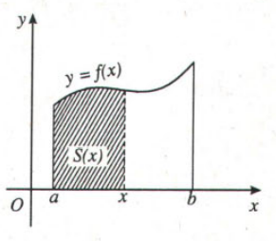

Tính chất
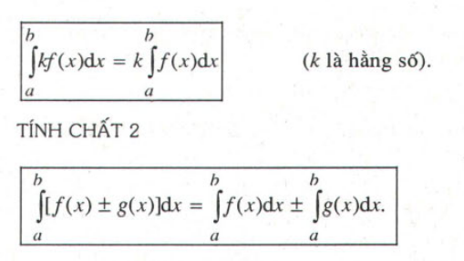

PP Tính tích phân

cong_thuc_nguyen_ham
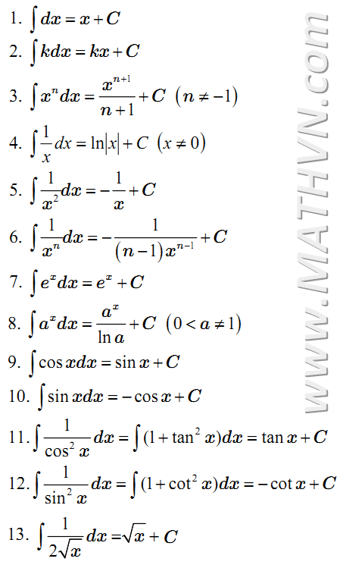
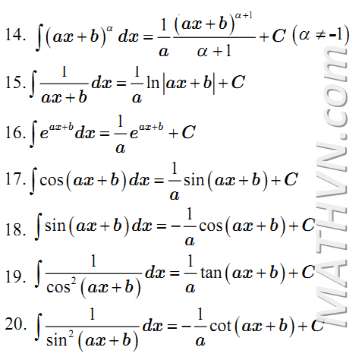

can_va_mu
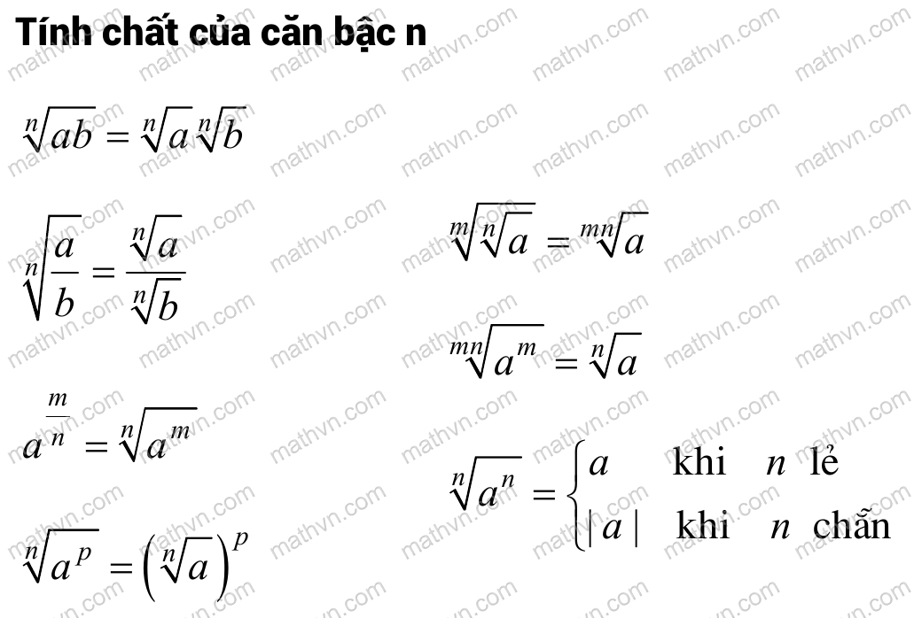
Tính chất của lũy thừa

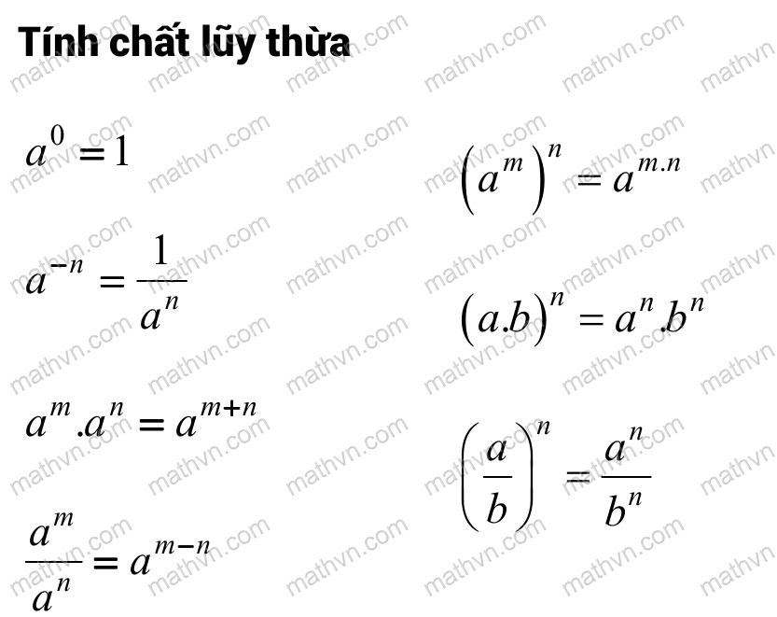

Tính chất của căn bậc n

